画面イメージ
X9
X3
X12
X11
ヘッダー | SPメニュー
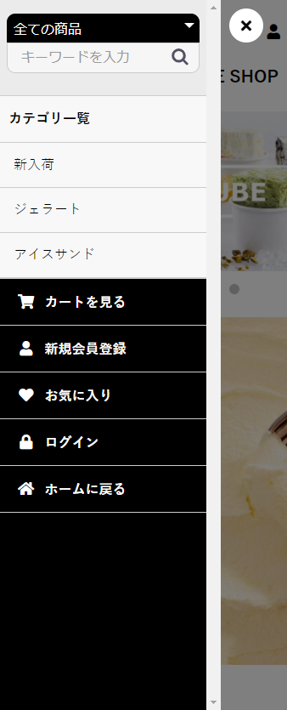
X1
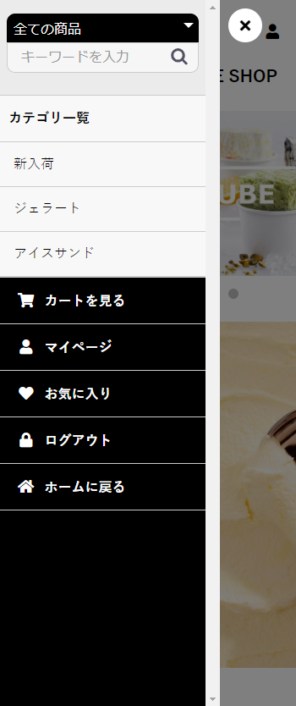

X2

X8

X3
X3

X5
X5

X13

 | デフォルト |  | ログイン済み

ヘッダー
X1
X2

X9

X10

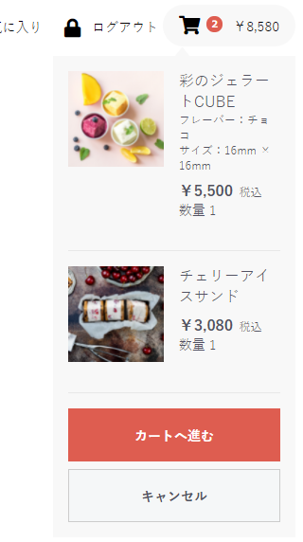
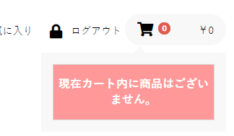
X7
X8
X3
X4
X5
X6
会員メニュー

デフォルト

 |  |  |  | カートに商品が入っていない場合
X3
X4
X5
X6

ログイン済み、カート有り

 |  | カートに商品が入っている場合

